Лист1
 |  |  |  |  |  |  |  | 1) нахождение минимума по строкам
 | 1 | 2 | 3 | 4 | 5 | di
1 | ∞ | 12 | 27 | ∞ | 6 | 6
2 | 6 | ∞ | 21 | 62 | 78 | 6
3 | 8 | 18 | ∞ | 86 | 55 | 8 |  |  | H= | 69 | 5) нахождение корневой нижней границы
4 | 23 | 52 | 24 | ∞ | 18 | 18
5 | 87 | 72 | 52 | 19 | ∞ | 19

 | 1 | 2 | 3 | 4 | 5 |  |  | 2) редукция строк (вычитание минимума)
1 | ∞ | 6 | 21 | ∞ | 0
2 | 0 | ∞ | 15 | 56 | 72
3 | 0 | 10 | ∞ | 78 | 47
4 | 5 | 34 | 6 | ∞ | 0
5 | 68 | 53 | 33 | 0 | ∞
dj | 0 | 6 | 6 | 0 | 0 |  |  | 3) нахождение минимума по столбцам

 | 1 | 2 | 3 | 4 | 5
1 | ∞ | 0 | 15 | ∞ | 0 |  |  | 4) редукция столбцов
2 | 0 | ∞ | 9 | 56 | 72
3 | 0 | 4 | ∞ | 78 | 47
4 | 5 | 28 | 0 | ∞ | 0
5 | 68 | 47 | 27 | 0 | ∞

 | 1 | 2 | 3 | 4 | 5
1 | ∞ | 0(4) | 15 | ∞ | 0(0) |  | 6) вычисление оценок нулевых клеток(ищем min по строке и min по столбцу, а потом складываем)
2 | 0(0) | ∞ | 9 | 56 | 72
3 | 0(9) | 4 | ∞ | 78 | 47
4 | 5 | 28 | 0(9) | ∞ | 0(0) |  |  | 5*-4* = | 152
5 | 68 | 47 | 27 | 0(83) | ∞
На этом этапе имеем две ветки:
1) не включаем маршрут 5-4
2) включаем маршрут 5-4

1) | Не включаем

 | 1 | 2 | 3 | 4 | 5 | di
1 | ∞ | 0 | 15 | ∞ | 0 | 0
2 | 0 | ∞ | 9 | 56 | 72 | 0
3 | 0 | 4 | ∞ | 78 | 47 | 0
4 | 5 | 28 | 0 | ∞ | 0 | 0
5 | 68 | 47 | 27 | ∞ | ∞ | 27
dj | 0 | 0 | 0 | 56 | 0 | 83

 | H(5*,4*) = H + ∑di+ ∑dj= |  |  | 152

2) | Включаем

 | 1 | 2 | 3 | 4 | 5
1 | ∞ | 0 | 15 | ∞ | 0
2 | 0 | ∞ | 9 | 56 | 72
3 | 0 | 4 | ∞ | 78 | 47
4 | 5 | 28 | 0 | ∞ | ∞ |  | обратный путь 4-5 тоже исключаем
5 | 68 | 47 | 27 | ∞ | ∞

 | 1 | 2 | 3 | 5 | di
1 | ∞ | 0 | 15 | 0 | 0
2 | 0 | ∞ | 9 | 72 | 0
3 | 0 | 4 | ∞ | 47 | 0
4 | 5 | 28 | 0 | ∞ | 0
dj | 0 | 0 | 0 | 0 | 0

 | H(5, 4) = H + ∑di+ ∑dj= |  |  | 69

 | 1 | 2 | 3 | 5
1 | ∞ | 0 | 15 | 0 |  | остановились здесь
2 | 0 | ∞ | 9 | 72
3 | 0 | 4 | ∞ | 47
4 | 5 | 28 | 0 | ∞

 | 1 | 2 | 3 | 5
1 | ∞ | 0(4) | 15 | 0(47) |  |  | 116
2 | 0(0) | ∞ | 9 | 72
3 | 0(9) | 4 | ∞ | 47
4 | 5 | 28 | 0 | ∞

На этом этапе имеем две ветки:
1) не включаем маршрут 1-5
2) включаем маршрут 1-5

1) | Не включаем

 | 1 | 2 | 3 | 5 | di
1 | ∞ | 0 | 15 | ∞ | 0
2 | 0 | ∞ | 9 | 72 | 0
3 | 0 | 4 | ∞ | 47 | 0
4 | 5 | 28 | 0 | ∞ | 0
dj | 0 | 0 | 0 | 47 | 47

 | H(1*,5*) = H + ∑di+ ∑dj= |  |  | 116

2) | Включаем

 | 1 | 2 | 3 | 5
1 | ∞ | 0 | 15 | ∞
2 | 0 | ∞ | 9 | 72
3 | 0 | 4 | ∞ | 47
4 | 5 | 28 | 0 | ∞

 | 1 | 2 | 3 | di
2 | 0 | ∞ | 9 | 0
3 | 0 | 4 | ∞ | 0
4 | 5 | 28 | 0 | 0
dj | 0 | 4 | 0 | 4

 | H(1, 5) = H + ∑di+ ∑dj= |  |  | 73

 | 1 | 2 | 3
2 | 0 | ∞ | 9
3 | 0 | 4 | ∞
4 | 5 | 28 | 0

 | 1 | 2 | 3
2 | 0(9) | ∞ | 9
3 | 0(4) | 4 | ∞
4 | 5 | 28 | 0(13) |  |  | 82

На этом этапе имеем две ветки:
1) не включаем маршрут 4-3
2) включаем маршрут 4-3

1) | Не включаем

 | 1 | 2 | 3 | di
2 | 0 | ∞ | 9 | 0
3 | 0 | 4 | ∞ | 0
4 | 5 | 28 | 0 | 0
dj | 0 | 4 | 0 | 4

 | H(3*,1*) = H + ∑di+ ∑dj= |  |  | 73

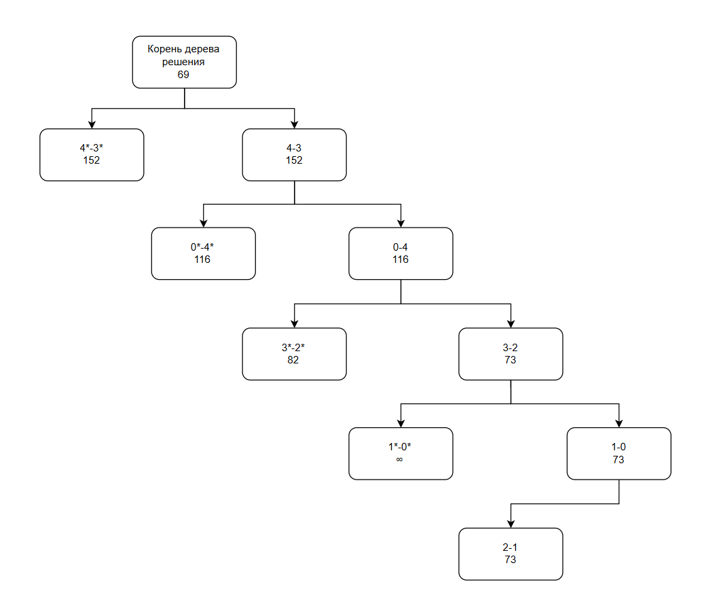

2) | Включаем

 | 1 | 2 | 3
2 | 0 | ∞ | 9
3 | 0 | 4 | ∞
4 | 5 | 28 | 0

 | 1 | 2 | di
2 | 0 | ∞ | 0
3 | 0 | 4 | 0
dj | 0 | 4 | 4

 | H(3, 1) = H + ∑di+ ∑dj= |  |  | 73

 | 1 | 2
2 | 0(∞) | ∞
3 | 0(4) | 4

 | Включаем отрезок 2-3 и 4-2

 | Отрезки | Длина |  | Однако мы используем от 0 до 4
 | 0->4 | 6
 | 4->3 | 19
 | 3->2 | 24
 | 2->1 | 18
 | 1->0 | 6
 |  | 73

